Feuil1
VERIFICATION D'UNE POSE EFFECTUÈE
 |  |  |  |  |  |  |  | OUI | NON | ???
 |  | BAIE N° |  | ? |  | Date : | ??? | BON | Pas BON | ???
 |  |  |  |  |  |  | U33 - Mise en œuvre sur chantier | Pose en tableau | Pose en applique | Pose en rénovation partielle | Pose en rénovation totale | ???
EQUIPE : | ??? |  |  | + | ??? |  |  | Ouvrant à la française | A soufflet | Coulissant | Ouvrant à l'anglaise | ???
BAIE
LNB : | ??? |  | Ht d'allège : | ??? |  | Niveau ht baie : | ???
HNB : | ??? |  | Ht poignée : | ??? |  | Niveau bas baie : | ???
Ep mur : | ??? |  |  |  |  | Aplomb D baie : | ???
Diagonales : | ??? |  |  |  |  | Aplomb G baie : | ???

 |  | Type de pose étudié : | ???

Calfeutrement effectué : OUI / NON |  |  |  |  |  | Qualité du calfeutrement : | ???
Couvre-joint existant : OUI/NON |  |  |  |  |  | Qualité jonction C-J : | ???
 |  |  |  |  |  |  | C-J = Couvre-joint ; ht = hauteur D = Droit ; G = Gauche
CHÂSSIS
L : | ??? |  | Ht poignée bas D: | ??? |  | Niveau ht ch : | ???
H : | ??? |  | Ht poignée bas O: | ??? |  | Niveau bas ch : | ???
Vitrage : | ??? |  |  | D = Dormant |  | Aplomb D ch : | ???
Diagonales : | ??? |  |  | O = Ouvrant |  | Aplomb G ch : | ???
 |  |  |  |  |  | Alignement : | ???
Le châssis est fonctionnel : |  |  | ???
 |  | Ouverture du châssis : | ???

Nombre de fixation : |  | ??? |  |  |  | Nbre fixation traverse basse : | ???
 |  |  |  |  |  | Nbre fixation traverse haute : | ???
REPARTITION DES FIXATIONS : |  |  |  |  |  | Nbre fixation mt D : | ???
 |  |  |  |  |  | Nbre fixation mt G : | ???

 |  |  |  |  |  | Vérification au niveau laser : | ???
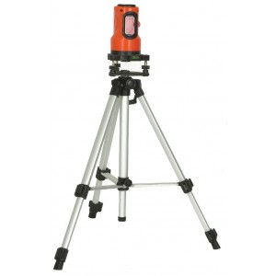

 |  |  |  |  |  | Ep verre : | ???
 |  |  |  |  |  | Pachomètre

 |  |  |  |  |  | DTU 36-5 respecté : | ???
faire un plan

